상품제안서
캐주얼 포켓 앞치마, 주방 앞치마, 카페 앞치마, 공방 앞치마, 미술 앞치마, 디자인 앞치마, 다용도 앞치마, 바리스타 앞치마, 예쁜 앞치마, 유치원 앞치마, 꽃집앞치마, 앞치마 | 상품코드: F28249

 |  |  |  |  |  |  | 02-412-0044 | www.easy1.co.kr
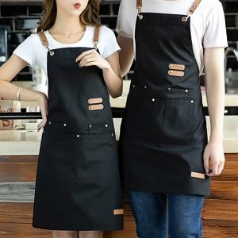

【상세/제작정보】

【인쇄/포장옵션】 | 실크 / 포장불가능

【공급단가】 | 수량 | 100~ | 300~ | 500~ | 1,000~ | 3,000~
*VAT별도 | 단가 | 8,640원 | 8,490원 | 8,280원 | 8,130원 | 7,920원

【상품 URL】 | https://dev.easy1.co.kr:443/src/goods_detail.php?gdno=28249

